Nordfront-Armeebogen 2018
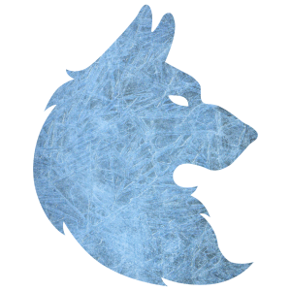
 |  | Spielername | Nils Durke |  |  | Gesamtpunkte | 619
 |  | Armeeanführer | Elendil |  |  | Anzahl der Modelle | 32
 |  | Bündnisfarbe | grün |  |  | Bruchpunkt (Tod) | 16
 |  | max. Armeepunkte | 619 |  |  | 25%-Grenze (Tod) | 24
 |  | min. Modellanzahl | 5 |  |  | Beschuss | 7
 |  | max. Modellanzahl | 62 |  |  | Truppgröße OK? | Ja
 |  | Hinweis? (Ja/Nein) | nein |  |  | Beschuss OK? | Ja

Anzahl | Name der Einheit | Heldenlevel | Zusätzliche Ausrüstung | Fraktion | Kriegertrupp | Punkte pro Einheit | Gesamt
1 | Elendil | Legendär (18) | Schild, Pferd | Númenor | 1 | 200 | 200
11 | Krieger von Númenor | Krieger (0) | Schild, Speer | Númenor | 1 | 10 | 110
6 | Krieger von Númenor | Krieger (0) | Bogen | Númenor | 1 | 9 | 54
1 | Krieger von Númenor | Krieger (0) | Standarte | Númenor | 1 | 33 | 33
 |  |  |  |  |  |  | 0
1 | Círdan | Mächtig (12) |  | Bruchtal | 2 | 80 | 80
11 | Krieger der Hochelben | Krieger (0) | Schild, Speer | Bruchtal | 2 | 11 | 121
1 | Ritter von Bruchtal | Krieger (0) | Elbenbogen | Bruchtal | 2 | 21 | 21
 |  |  |  |  |  |  | 0
 |  |  |  |  |  |  | 0
 |  |  |  |  |  |  | 0
 |  |  |  |  |  |  | 0
 |  |  |  |  |  |  | 0
 |  |  |  |  |  |  | 0
 |  |  |  |  |  |  | 0
 |  |  |  |  |  |  | 0
 |  |  |  |  |  |  | 0
 |  |  |  |  |  |  | 0
 |  |  |  |  |  |  | 0
 |  |  |  |  |  |  | 0
 |  |  |  |  |  |  | 0
 |  |  |  |  |  |  | 0
 |  |  |  |  |  |  | 0
 |  |  |  |  |  |  | 0
 |  |  |  |  |  |  | 0
 |  |  |  |  |  |  | 0
 |  |  |  |  |  |  | 0
 |  |  |  |  |  |  | 0
 |  |  |  |  |  |  | 0

